スポンサー公告
2024年４月から化学物質管理者のもと指定化学物質(薬剤・除菌剤・洗浄剤等)の取扱、保管、管理の法令順守が義務付けられました。詳しくは問い合わせと適切な使用をお願いいたします。

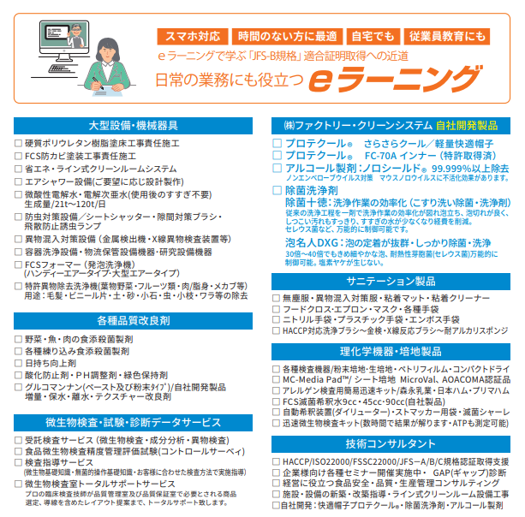

24 ノロウイルス関連情報
ノロウイルス指数平年同等 散発事故発生 |  |  |  |  |  |  |  | 出典:東京都感染症情報センター
 |  |  |  |  |  |  |  | （最近５年間の週値の比較） ノロウイルスの感染周期は4年ですね 前回は2018年
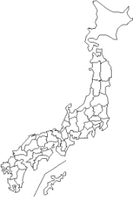
東京都は レベル 2 全国平均 (レベル2) 4.70

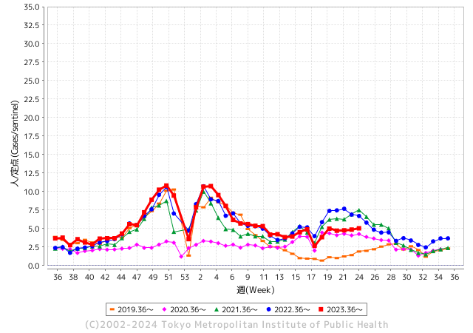
ノロウイルス今週のニュース
今週ですが、全国で4件

 |  |  |  |  |  |  |  |  |  |  |  | レベル5

 |  |  |  |  |  |  |  |  |  |  |  | レベル4

 |  |  |  |  |  |  |  |  |  |  |  | レベル3

 |  |  |  |  |  |  |  |  |  |  |  | レベル2
GⅡ 23週 1例 |  |  |  |  | GⅡ 24週 0例 |  |  |  |  |  |  | レベル1
地方衛生研究所情報 |  |  | 傾向 |  | 出典：地方衛生研究所ネットワーク
★数年間で1番目に高い比率でノロウイルス継続 |  |  |  |  |  |  |  | http://idsc.tokyo-eiken.go.jp/diseases/gastro/gastro/
 |  |  |  | 流行警報 | 警戒警報
 | 2024-06-23 |  | 低散発 | 定点観測値 |  | ▲:減少 | 今週のニュース（Noroｖｉｒｕｓ） (6/17-6/23) |  |  |  | 7
先週
今週
都道府県名 | 流行 ☆増加 ★減少☆★1つで約1ポイント |  |  | 2024/23週 | 2024/24週 | 対前週 | 大量発症事故（業種／内容） 今週 , 先週 |  |  |  | ニュースソース | 日時
北海道 | ★ |  |  | 5.04 | 4.35 | ▲ 0.69 |  |  |  |  |  |  | 北海道
青森県 | ☆ |  |  | 2.92 | 3.08 | 0.16 |  |  |  |  |  |  | 青森県
岩手県 | ☆ |  |  | 3.53 | 3.9 | 0.37 |  |  |  |  |  |  | 岩手県
宮城県 | ★ |  |  | 4.62 | 4.02 | ▲ 0.60 |  |  |  |  |  |  | 宮城県
秋田県 | ★ |  |  | 4.53 | 3.26 | ▲ 1.27 |  |  |  |  |  |  | 秋田県
山形県 | ★ |  |  | 6.25 | 5.14 | ▲ 1.11 |  |  |  |  |  |  | 山形県
福島県 | ☆ |  |  | 3.16 | 3.33 | 0.17 |  |  |  |  |  |  | 福島県
茨城県 | ☆ |  |  | 3.2 | 3.39 | 0.19 |  |  |  |  |  |  | 茨城県
栃木県 | ★ |  |  | 2.89 | 2.34 | ▲ 0.55 | 県保健福祉部は18日、県北健康福祉センター管内の認定こども園で、ノロウイルスを原因とする感染性胃腸炎が集団発生し、園児ら計30人が感染したと発表した。重症者はおらず、全員快方に向かっているという。 |  |  |  | 下野新聞 | 2024-06-19 | 栃木県
群馬県 | ☆ |  |  | 5.04 | 5.28 | 0.24 |  |  |  |  |  |  | 群馬県
埼玉県 | ☆ |  |  | 5.53 | 5.59 | 0.06 |  |  |  |  |  |  | 埼玉県
千葉県 | ☆ |  |  | 4.95 | 5.4 | 0.45 | 令和6年6月13日（木曜日）午前11時30分頃、柏市保健所から「柏市内で行われたイベントに出店していたキッチンカーを6月9日（日曜日）に利用した複数名が体調不良を起こしている旨の連絡がイベント関係者からあった。」旨の連絡が県衛生指導課にあり、当該キッチンカーに営業を許可した市川保健所が調査を開始した。調査の結果、6月9日（日曜日）に、飲食店（キッチンカー）「シルクロード HALAL ケバブ」を利用した3グループ22名のうち14名が下痢、吐き気、嘔吐等の症状を呈し、10名が医療機関を受診していることが判明した。 |  |  |  | 千葉県公表 | 2024-06-15 | 千葉県
東京都 | ☆ |  |  | 4.86 | 5.04 | 0.18 |  |  |  |  |  |  | 東京都
神奈川県 | ☆ |  |  | 3.89 | 4.19 | 0.30 |  |  |  |  |  |  | 神奈川県
新潟県 | ★ |  |  | 4.44 | 3.78 | ▲ 0.66 |  |  |  |  |  |  | 新潟県
富山県 | ★★ |  |  | 6.48 | 4.72 | ▲ 1.76 |  |  |  |  |  |  | 富山県
石川県 | ★ |  |  | 5.79 | 5.59 | ▲ 0.20 |  |  |  |  |  |  | 石川県
福井県 | ★ |  |  | 4.68 | 4.52 | ▲ 0.16 |  |  |  |  |  |  | 福井県
山梨県 | ☆ |  |  | 2.92 | 3.46 | 0.54 |  |  |  |  |  |  | 山梨県
長野県 | ★ |  |  | 5.52 | 4.65 | ▲ 0.87 |  |  |  |  |  |  | 長野県
岐阜県 | ☆ |  |  | 2.79 | 3.08 | 0.29 |  |  |  |  |  |  | 岐阜県
静岡県 | ★ |  |  | 3.45 | 3.4 | ▲ 0.05 | 学校によりますと、富士見中学・高校では、2日に文化祭が行われました。3日の登校日に異常はみられず、4日の振り替え休日の後の5日に、生徒40人が下痢や嘔吐などの症状を訴えて欠席し、登校した生徒のうち50人も同じような症状を訴えたということです。 県富士保健所によりますと、症状のあった生徒の検査からノロウイルスGⅡが検出 |  |  |  | 第一テレビ | 2024-06-17
愛知県 | ★ |  |  | 2.85 | 2.81 | ▲ 0.04 | その後の調査の結果、入寮者のうち22名が食中毒様症状を呈しており、患者らは当該施設の委託給食業者が調理した食事を喫食していることが判明しました。患者らの共通食は当該施設で提供された食事のみであること、患者及び調理従事者の検便からノロウイルスが検出されたこと、本日、患者を診察した医師から食中毒の届出があったことなどから、名古屋市保健所（千種保健センター）は当該施設で提供された食事を原因とする食中毒事件と判断しました。 |  |  |  | 名古屋市公表 | 2024-06-13 | 愛知県
三重県 | ★ |  |  | 4.53 | 4.42 | ▲ 0.11 |  |  |  |  |  |  | 三重県
滋賀県 | ☆ |  |  | 5.11 | 5.36 | 0.25 | 滋賀県長浜市内の学校が５月に実施した修学旅行で、子どもと教員合わせて１４人がノロウイルスに集団感染していたことが、６月１３日の同市議会一般質問で明らかになった。市教委は「食中毒が原因の感染と断定できないので公表しなかった」としている。 市すこやか教育推進課の説明によると、この学校は５月１６日から１泊２日の日程で１２５人が奈良県などを訪れた。 |  |  |  | 京都新聞 | 2024-06-14 | 滋賀県
京都府 | ☆ |  |  | 5.23 | 5.26 | 0.03 |  |  |  |  |  |  | 京都府
大阪府 | ★ |  |  | 5.57 | 5.05 | ▲ 0.52 |  |  |  |  |  |  | 大阪府
兵庫県 | ☆ |  |  | 6.6 | 7.02 | 0.42 | 兵庫県加東健康福祉事務所は１７日、西脇市黒田庄町大門の飲食店「けんしん亭」の弁当を食べた１６人が下痢、嘔吐などを訴え、うち６人と調理従事者１人からノロウイルスが検出されたと発表した。同事務所は食中毒と断定し、同店を１９日まで３日間の営業停止とした。 同事務所によると、１６人は西脇、小野、加西、加東市と多可町、稲美町、大阪府、静岡県に住む１４～９３歳の男女。 |  |  |  | 神戸新聞 | 2024-06-17 | 兵庫県
奈良県 | ★ |  |  | 5.74 | 5.41 | ▲ 0.33 |  |  |  |  |  |  | 奈良県
和歌山県 | ★★ |  |  | 5.17 | 3.47 | ▲ 1.70 | 和歌山県岩出市の子ども園で園児30人がノロウイルスに集団感染しました。和歌山県によると今月7日、岩出市にある『社会福祉法人さつき福祉会 おひさま子ども園』で嘔吐や下痢の症状が出ている園児が複数いると保健所に連絡がありました。保健所が調査したところ、今月3日から11日にかけて、1歳から5歳の園児30人が下痢や嘔吐の症状を訴えていたことが判明したため、園児4人の便を調べたところ、3人からノロウイルスが検出されたということです。 |  |  |  | fnnプライム | 2024-06-12 | 和歌山県
鳥取県 | ★★ |  |  | 5.58 | 3.32 | ▲ 2.26 |  |  |  |  |  |  | 鳥取県
島根県 | ★★ |  |  | 4.61 | 3.04 | ▲ 1.57 |  |  |  |  |  |  | 島根県
岡山県 | ☆ |  |  | 3.89 | 4.48 | 0.59 |  |  |  |  |  |  | 岡山県
広島県 | ★ |  |  | 4.89 | 4.51 | ▲ 0.38 |  |  |  |  |  |  | 広島県
山口県 | ★ |  |  | 6.42 | 6.05 | ▲ 0.37 |  |  |  |  |  |  | 山口県
徳島県 | ★ |  |  | 4.09 | 3.65 | ▲ 0.44 |  |  |  |  |  |  | 徳島県
香川県 | ☆ |  |  | 5.46 | 5.57 | 0.11 |  |  |  |  |  |  | 香川県
愛媛県 | ★ |  |  | 6.97 | 6.57 | ▲ 0.40 |  |  |  |  |  |  | 愛媛県
高知県 | ☆ |  |  | 2.4 | 2.48 | 0.08 |  |  |  |  |  |  | 高知県
福岡県 | ★ |  |  | 6.68 | 5.72 | ▲ 0.96 |  |  |  |  |  |  | 福岡県
佐賀県 | ☆ |  |  | 2.3 | 2.48 | 0.18 |  |  |  |  |  |  | 佐賀県
長崎県 | ★ |  |  | 2.43 | 1.8 | ▲ 0.63 |  |  |  |  |  |  | 長崎県
熊本県 | ★ |  |  | 7.82 | 7.42 | ▲ 0.40 |  |  |  |  |  |  | 熊本県
大分県 | ☆ |  |  | 15.06 | 15.64 | 0.58 |  |  |  |  |  |  | 大分県
宮崎県 | ☆ |  |  | 5.28 | 5.33 | 0.05 |  |  |  |  |  |  | 宮崎県
鹿児島県 | ★ |  |  | 6.04 | 5.94 | ▲ 0.10 |  |  |  |  |  |  | 鹿児島県
沖縄県 | ★ |  |  | 2.6 | 1.6 | ▲ 1.00 |  |  |  |  |  |  | 沖縄県
全国 | ★ |  |  | 4.86 | 4.7 | ▲ 0.16
 |  |  |  |  |  |  |  |  |  |  | 1 | 1
 |  |  |  | 今週 |  |  | 管理レベル「2」
 |  | 先週に比べて全国平均は |  |  |  | 4.70 | ：先週より | ▲ 0.16
 |  | 東京都は |  |  |  | 5.04 | ：先週より | 0.18
 |  | 最高指数は |  |  | 大分県 | 15.64 | 全国で10.00を超える都道府県数は |  | 1ヶ所 | 増減 | 0

2 | 9-10月、4月以降 施設の所在市町村で流行・食中毒が報告される 定点観測値が5.00前後 |  |  |  |  | 【情報共有】 週間・情報収集/情報は毎週確認する 【常設】 嘔吐物処理セットの配備 【体調管理】従業員の健康状況を徹底し、不良者は調理・加工ラインより外す

24 衛生訓話
毎週 ひとつ 覚えていきましょう
今週のお題(食品材料を受け入れる時は、表面温度を測り記録しましょう)
なぜ 毎回検品(食材受入)の時に表面温度を測るのでしょうか?
↓ 職場の先輩は以下のことを理解して わかり易く 指導しましょう ↓
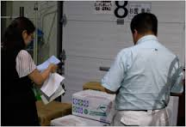
 |  |  | ★豆腐の受入れ温度基準を１０℃未満と設定したのに、 １０℃以上で納入されていたとすれば、規格外の材料を使って しまうことになる。 ★配送車の保冷状態や温度管理は、業者任せで良いのか。 ★不良な材料を受け入れて、もしも異常が発生したら材料 メーカーや配送担当者が責任を取ってくれますか？ 違いますよね！ ★規定した材料を受け入れ、使用すると設定したところから、 全ての責任は、調理加工者や食品製造者が負うことになるのです。だから温度を測り記録するルールは必須なのです。

温度は見た目では分らない

 | 温度管理は大変重要なお仕事です。責任をもってしっかりやりましょう(異常時には上司に報告しルールに従います。)

 | 保存温度基準 参考にしたものは大量調理施設衛生管理マニュアルです。
 | http://www.mhlw.go.jp/file/05-Shingikai-11121000-Iyakushokuhinkyoku-Soumuka/0000155509.pdf
 | ・冷凍食品 ・生鮮魚介類（生食用鮮魚類を含む） ・液卵 ・殻付卵 ・食肉、牛乳、生食用カキ、ゆでだこ等 ・乳・濃縮乳・脱脂乳・クリーム ・非加熱食肉製品 ・チョコレート・ナッツ類・バター・チーズ | -１５℃以下 ' ５℃以下 ' ８℃以下 ' １０℃以下 ' １０℃以下 '１０℃以下. '１０℃以下 '１５℃以下

 | 2021年６月からＨＡＣＣＰ制度化が完全施行されました。現在、罰則規定はありませんが、食品監視員の注意や勧告に 従わない場合には、その指示の重要性から営業に支障をきたす場合も予想されます。 いまさらですが HACCP義務化は、消費者に安全で美味しい食品を届ける、事業者の責務です。

23 感染症情報
2024年第23週（6月3日〜6月9日）
1類感染症 | 報告なし
2類感染症 | 結核例 275例
指定感染症 新型コロナウイルス感染症 | 厚生労働省：国内の発生状況など https://www.mhlw.go.jp/stf/covid-19/kokunainohasseijoukyou.html#h2_1 厚生労働省：データからわかる－新型コロナウイルス感染症情報－ https：//covid19.mhlw.go.jp/
 | https://www.mhlw.go.jp/stf/covid-19/kokunainohasseijoukyou.html#h2_1
 | 厚生労働省：データからわかる－新型コロナウイルス感染症情報－
 | https：//covid19.mhlw.go.jp/
3類感染症 | 赤痢菌 なし
腸管出血性大腸菌感染症 | 腸管出血性大腸菌感染症63例（有症者33例、うちHUS 1例） 感染地域：‌国内47例、韓国3例、インド1例、ネパール1例、ベトナム1例、国内・国外不明10例国内の感染地域：‌東京都7例、鹿児島県5例、北海道4例、岩手県2例、山形県2例、福島県2例、群馬県2例、長野県2例、 大阪府2例、兵庫県2例、福岡県2例、佐賀県2例、宮城県1例、埼玉県1例、神奈川県1例、石川県1例、岐阜県1例、愛知県1例、三重県1例、山口県1例、長崎県1例、宮崎県1例、沖縄県1例、 国内（都道府県不明）2例
 | 年齢群：‌2歳（1例）、3歳（2例）、4歳（2例）、6歳（2例）、7歳（1例）、9歳（1例）、 10代（7例）、20代（12例）、30代（3例）、40代（13例）、50代（5例）、60代（5例）、 70代（6例）、80代（3例） | 血清群・毒素型：‌O157 VT1・VT2（13例）、O157 VT2（9例）、O26 VT1（8例）、O115 VT1（3例）、O121VT2（2例）、 O146 VT2（2例）、O103 VT1（1例）、O111 VT1（1例）、O111 VT1・VT2‌（1例）、O146 VT1・VT2（1例）、O157 VT1‌（1例）、 その他・不明（21例） 累積報告数：754例（有症者461例、うちHUS 9例．死亡なし）
腸チフス | 腸チフス1例 感染地域：バングラデシュ
4類感染症 | E型肝炎11例 感染地域（感染源）：‌北海道2例（不明2例）、 東京都2例（豚の生レバー1例、不明1例）、群馬県1例（不明）、 国内（都道府県不明）2例（不明2例）、国内・国外不明4例（豚1例、不明3例） A型肝炎2例 感染地域：香川県1例、国内（都道府県不明）1例 | レジオネラ症34例（肺炎型32例、ポンティアック熱型2例） 感染地域：神奈川県3例、大阪府3例、茨城県2例、千葉県2例、三重県2例、岡山県2例、徳島県2例、山形県1例、群馬県1例、 埼玉県1例、富山県1例、長野県1例、愛知県1例、兵庫県1例、和歌山県1例、島根県1例、福岡県1例、国内（都道府県不明）2例、 埼玉県/台湾1例、インドネシア1例、国内・国外不明4例 年齢群：40代（1例）、50代（8例）、60代（5例）、70代（10例）、80代（7例）、90代以上（3例） 累積報告数：753例
5類感染症
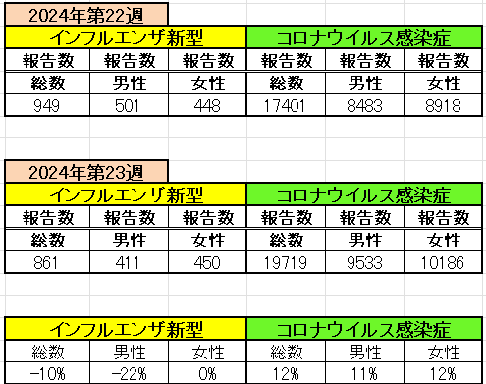
インフルエンザ と 新型コロナ

 |  | 注意

 |  | 対前週 インフルエンザ 10% 減少 新型コロナウイルス 12% 増加

24 感染症統計
※2024年 第24週（6/10～6/16） 現在 |  |  |  |  |  |  |  |  |  |  |  |  |  | 届出感染症 第三類 細菌性赤痢菌
 |  |  |  |  |  |  |  |  |  |  |  |  |  | 全国 報告数推移 届出患者数（人）
 | 1月 | 2月 | 3月 | 4月 | 5月 | 6月 | 7月 | 8月 | 9月 | 10月 | 11月 | 12月 | 合計 |  | 1月 | 2月 | 3月 | 4月 | 5月 | 6月 | 7月 | 8月 | 9月 | 10月 | 11月 | 12月 | 合計
 | 68 | 56 | 67 | 103 | 188 | 415 | 607 | 866 | 556 | 366 | 224 | 136 | 3,654 |  | 8 | 9 | 13 | 7 | 9 | 9 | 8 | 11 | 9 | 19 | 11 | 12 | 124
 |  |  |  |  |  | 今週 |  |  |  |  |  |  |  |  |  |  |  |  |  | 今週
 |  |  |  |  |  | 63 |  |  |  |  |  |  |  |  |  |  |  |  |  | 0
2024年 | 102 | 102 | 115 | 120 | 255 | 126 |  |  |  |  |  |  |  | 2024年 | 4 | 4 | 4 | 8 | 1 | 0
2023年 | 82 | 62 | 99 | 112 | 224 | 526 | 521 | 768 | 454 | 390 | 416 | 154 | 3,808 | 2023年 | 1 | 1 | 4 | 2 | 2 | 7 | 7 | 3 | 1 | 7 | 7 | 5 | 47
2022年 | 81 | 39 | 72 | 89 | 258 | 416 | 554 | 568 | 578 | 337 | 169 | 168 | 3,329 | 2022年 | 0 | 5 | 4 | 1 | 1 | 1 | 1 | 1 | 0 | 0 | 0 | 2 | 16
2021年 | 81 | 48 | 71 | 128 | 171 | 350 | 569 | 553 | 458 | 306 | 220 | 229 | 3,184 | 2021年 | 1 | 2 | 1 | 0 | 0 | 0 | 1 | 1 | 0 | 1 | 0 | 0 | 7
2020年 | 112 | 85 | 60 | 97 | 95 | 305 | 544 | 449 | 475 | 505 | 219 | 98 | 3,044 | 2020年 | 16 | 1 | 19 | 3 | 13 | 1 | 2 | 2 | 0 | 24 | 4 | 2 | 87
2019年 | 84 | 100 | 77 | 80 | 236 | 438 | 631 | 752 | 523 | 427 | 253 | 136 | 3,737 | 2019年 | 7 | 7 | 13 | 3 | 8 | 11 | 5 | 11 | 9 | 9 | 20 | 37 | 140
2018年10月3日、山梨県内の宿坊を利用した2グループ42名が赤痢にかかりました。使用水や従事者からは赤痢菌が検出されておらず現在のところ感染源は不明です。
2018年 | 41 | 44 | 67 | 103 | 311 | 415 | 539 | 1,165 | 534 | 297 | 205 | 92 | 3,813 | 2018年 | 9 | 22 | 18 | 9 | 21 | 14 | 6 | 13 | 7 | 81 | 31 | 37 | 268
埼玉県と群馬県の総菜店で販売されたポテトサラダを食べた人が腸管出血性大腸菌O157に感染した、という集団食中毒に関するニュースが2017年8月21日以降、新聞やテレビで取り上げられました。
2017年 | 57 | 35 | 95 | 112 | 131 | 340 | 483 | 1339 | 614 | 349 | 236 | 68 | 3,859 | 2017年 | 19 | 12 | 8 | 12 | 7 | 15 | 16 | 12 | 16 | 6 | 12 | 6 | 141
2011年8月に外食チェーン店が原因とされた赤痢菌Shigella sonneiの広域集団感染事例が青森県、宮城県、山形県、福島県において発生した。本事例は、それとほぼ同時期に発生しておりその関連性が強く疑われた事例である。
※2024年 第23週（6/3～6/9） 現在 |  |  |  |  |  |  |  |  |  |  |  |  |  | ※2024年 第23週（6/3～6/9） 現在

腸管出血性大腸菌 |  |  | 平年並み |  |  |  |  |  |  |  |  |  |  |  | 赤痢 | 少ない
Ｈ２９／８月は非常に多かった
コロナ５類移行に伴う 人の往来の増加、会食機会の増加。食肉原材不足から 衛生度合いの低い原材料の市場への放出?

腸管出血性大腸菌
 | 2024年 | 2023年 | 2022年 | 2021年 | 2020年 | 2019年 | 2018年
 | 102 | 82 | 81 | 81 | 112 | 84 | 41
 | 102 | 62 | 39 | 48 | 85 | 100 | 44
 | 115 | 99 | 72 | 71 | 60 | 77 | 67
 | 120 | 112 | 89 | 128 | 97 | 80 | 103
 | 255 | 224 | 258 | 171 | 95 | 236 | 311
 | 126 | 526 | 416 | 350 | 305 | 438 | 415
 |  | 521 | 554 | 569 | 544 | 631 | 539
 |  | 768 | 568 | 553 | 449 | 752 | 1,165
 |  | 454 | 578 | 458 | 475 | 523 | 534
 |  | 390 | 337 | 306 | 505 | 427 | 297
 |  | 416 | 169 | 220 | 219 | 253 | 205
 |  | 154 | 168 | 229 | 98 | 136 | 92
細菌性赤痢菌
 | 2024年 | 2023年 | 2022年 | 2021年 | 2020年 | 2019年 | 2018年
 | 4 | 1 | 0 | 1 | 16 | 7 | 9
 | 4 | 1 | 5 | 2 | 1 | 7 | 22
 | 4 | 4 | 4 | 1 | 19 | 13 | 18
 | 8 | 2 | 1 | 0 | 3 | 3 | 9
 | 1 | 2 | 1 | 0 | 13 | 8 | 21
 | 0 | 7 | 1 | 0 | 1 | 11 | 14
 |  | 7 | 1 | 1 | 2 | 5 | 6
 |  | 3 | 1 | 1 | 2 | 11 | 13
 |  | 1 | 0 | 0 | 0 | 9 | 7
 |  | 7 | 0 | 1 | 24 | 9 | 81
 |  | 7 | 0 | 0 | 4 | 20 | 31
 |  | 5 | 2 | 0 | 2 | 37 | 37

※2023年 第11週（3/13～3/19） 現在

 |  |  |  |  |  |  |  |  |  |  |  |  |  |  | 腸管系感染症は新型コロナウイルス予防の手洗い、手指消毒で
 |  |  |  |  |  |  |  |  |  |  |  |  |  |  | 圧倒的に感染防御できている

24 食品表示
食品表示 (6/17-6/23)
「ロピア、菓子などの原料・原産地不表示で農水省から指示（食品表示法）」 企業法務ナビ
関東や関西を中心にスーパーマーケットを展開する株式会社ロピアが、原料や原産地名を表示せずに商品を販売したとして、農林水産省から食品表示法に基づいた表示の是正や原因究明の徹底などを指示されていたことがわかりました。 ◆18商品で最長3年以上にわたり不適正表示か 農林水産省の発表などによりますと、ロピアは、小分け加工した菓子類などに対し、原料原産地名を表示しないなどの不適正な表示をしていたということです。 農林水産省関東農政局は、2023年7月26日から2024年6月7日までの期間、ロピアとロピア中央林間店に対し、食品表示法に基づく立入検査などを実施。 検査の結果、小分け加工した菓子類および調理食品18商品において、原料などの表示がされていない商品が確認されたということです。 ◆【確認された不適正表示の例】 ①「スコーン（チョコ・くるみ）」では、原材料の小麦粉の原料原産地名「国内製造」を不表示など ②「あげもち」では、使用した「還元水あめ」等を不表示など これらの商品は最長で約3年3か月、74店舗において合計約64万5000パックが販売されていたといいます。こうした不適正表示があったことを受け、農林水産省は2024年6月11日、食品表示法に基づき、ロピアに対し、表示の是正、原因の究明・分析の徹底および再発防止対策の実施等について指示を行いました。ロピアは、メディアからの取材に対し、表示がなかった原因として「法令に対する認識不足と社内管理体制の不足」と説明しています。また、今後、商品製造や販販売過程での管理体制を強化するなど、再発防止策を実施するとしています。 ◆食品表示法に付いて 食品表示法は、食品の製造者・加工者・輸入者・販売者に対し、消費者等に販売される全食品について食品表示を義務付けており、食品の部類それぞれで表示事項が定められています。 ・農産物、畜産物、水産物は「名称」「原産地」など ・玄米・精米は「名称」、「原料玄米」、「内容量」、「調製時期、精米時期又は輸入時期」など ・加工食品は「消費期限又は賞味期限」、「原材料名」、「添加物」、「栄養成分の量及び熱量」、「製造所又は加工所の所在地及び製造者又は加工者の氏名又は名称」など そして、こうした食品表示基準が守られていないと発覚した際には、内閣総理大臣・農林水産大臣・財務大臣から権限を委任された行政機関が立入検査の上、不正の内容ごとに指示・命令を出します。

機能性表示食品の有効性根拠の評価方法 「極力、府令または告示で」…消費者委員会で意見交換 通販通信ECMO
「PRISMA2020」による評価を要件に 届出者による届出撤回を待たずに対応可能に 機能性表示食品制度の改正に向けて、消費者委員会食品表示部会は6月20日、制度を所管する消費者庁と2回目の意見交換を行った。消費者庁からは、有効性に関する根拠の評価方法についても、可能な限り府令や告示で定める方針が示された。当初、食品表示法に基づく食品表示基準（内閣府令）の改正案が諮問される予定だったが、延期となった。 ▽関連記事 消費者庁、「サプリメント」の定義付けを検討へ…食品安全委員会で機能性表示食品制度改正を議論 機能性表示食品の表示ルールの見直し論点を提示…具体的な相互作用を容器包装の「主要面」に
(令和6年6月20日)令和5年度における四国地区の景品表示法の運用状況等 | 公正取引委員会
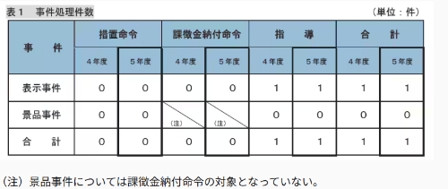 消費者庁は、一般消費者による自主的かつ合理的な選択を阻害するおそれのある不当な表示及び過大な景品類の提供に対して、不当景品類及び不当表示防止法（昭和３７年法律第１３４号。以下「景品表示法」という。）の規定に基づいて厳正・迅速に対処するとともに、同法の普及・啓発に関する活動を行うなど、表示等の適正化に努めている。 公正取引委員会は、消費者庁長官から景品表示法違反被疑事件に係る調査権限を委任され、必要な調査を行うとともに、相談への対応、講師派遣等を通じた同法の普及・啓発に取り組んでいる。令和５年度における四国地区（徳島県、香川県、愛媛県及び高知県の４県）の景品表示法の運用状況等は次のとおりである。 第1 景品表示法違反被疑事件の処理状況 1 概況 景品表示法違反被疑事件については、公正取引委員会事務総局近畿中国四国事務所四国支所（以下「四国支所」という。）及び消費者庁が行った調査の結果を踏まえ、消費者庁が、違反行為者に対して措置命令・課徴金納付命令を行うほか、違反のおそれのある行為等がみられた場合には関係事業者に対して指導を行うなどしている。 令和５年度における景品表示法の事件処理件数は、指導が１件であった（令和５年度の指導事件は別紙参照）。
「チルドぎょうざ類」の個別表示ルールを廃止へ…消費者庁の分科会 - 通販通信ECMO
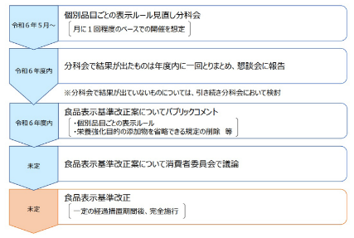 今年度内に改正案を公表 「チルドハンバーグステーキ」も廃止の方向 消費者庁の食品表示懇談会「個別品目ごとの表示ルール見直し分科会」は6月18日、「チルドハンバーグステーキ」「チルドミートボール」「チルドぎょうざ類」にそれぞれ設けている個別表示ルールを廃止する方針を取りまとめた。 個別表示ルール見直しのスケジュール（イメージ） ▽関連記事 加工食品の個別表示ルール 廃止を軸に見直しへ…食品表示懇談会の分科会が検討開始 個別品目ごとの食品表示ルールを横断的ルールへ統合…消費者庁の「食品表示懇談会」

なお、情報提供ページは提供者側により短期間で削除される場合もあります。予めご了解ください。

24 残留農薬 等
残留農薬 (6/17-6/23) | 日付
オランダ産イチゴ 一部残留農薬基準超過 - フーズチャネル
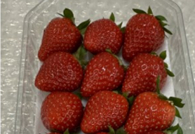 「オランダ産イチゴ」において、残留農薬一律基準を超えて検出したため、回収する。これまで健康被害の報告はない。(リコールプラス編集部)(リコールプラス) 【対象商品】商品名:オランダ産イチゴ 内容量:約180g 形態 :パック詰め 容器:透明のプラスチック 箱:黒箱 ラベル:オランダ産イチゴと明記されている 【製造番号】 コード:NL8718711054909 ラベルと外箱の両方に記載されている 【消費期限、賞味期限】 生鮮果物の為特に設けいない 【その他】 無し 【輸入食品か否か】(例)輸入食品:はい 輸入国:オランダ 【回収方法】 料金着払いにて以下の住所まで郵送 返金対応
https://foods-ch.infomart.co.jp/anzen/recall/96233
【返金/交換】メキシコ産アボカド 一部残留農薬基準値超過(ID:49804) - リコールプラス
【輸入食品か否か】 輸入食品：はい 原産入国：メキシコ 回収の理由 食品衛生法違反 【回収理由の詳細】 ・残留農薬基準値超過 ・検出成分：ボスカリド ・検出値:0.03ppm（基準値0.01ppm）
https://ifas.mhlw.go.jp/faspub/_link.do?i=IO_S020502&p=RCL202401536
《緊急レポート》「国産小麦」は安全か 過去には「輸入小麦より“かび毒”に汚染されていた」調査 ...
「自家製天然酵母を使ったパン」、「こだわりの国産小麦使用」。いまや商品のブランド力を高める一助となっている「国産」や「オーガニック」だが、かえって体にとってはマイナスかもしれない。【表】輸入小麦と国産小麦、どちらがカビに汚染されている？驚きの調査結果 昨年11月、JA全農いわては、販売した岩手県産の小麦「ナンブコムギ」からかび毒が検出されたとして、製品の自主回収や廃棄を進めた。翌12月には、宮城県気仙沼市内の小中学校の給食で、ナンブコムギを原料とした食材が使われ、給食を食べた児童や生徒が下痢などを訴えたと報じられた。安心・安全の代名詞である「国産」に何が起きているのか。 「国産」「オーガニック」＝安心・安全は科学的観点からは大きな間違い？ これまで海外からの輸入小麦には、残留農薬やそれによる発がん性リスクなどさまざまな危険性が指摘されてきた。加えて、長く低空飛行を続ける日本の食料自給率において、地産地消、国消国産の重要性が説かれ、とりわけ9割近くを輸入に頼る小麦は自給率向上が掲げられている。また、近年のウクライナ情勢の悪化で輸入小麦の価格が高騰し、国産小麦の需要は拡大の一途。しかし、「国産」、「オーガニック」といったうたい文句には大きな落とし穴があると指摘するのは科学ジャーナリストの松永和紀さんだ。 「科学的観点からすると、国産やオーガニックだから安心で安全というのは大きな間違いです。小麦の栽培、収穫にあたってもっとも注意すべきはかび毒。麦類は、フザリウム属菌による『赤かび病』に侵されやすく、この菌がデオキシニバレノールやニバレノールといったかび毒を生成します。1950年代には、赤かび病にかかった小麦を食べた人が嘔吐や腹痛、下痢などを発症する急性赤かび中毒が多発しました」（松永さん・以下同） 日本では多くの小麦が秋に種をまき、翌年の6～7月に収穫を迎える。その収穫の時期と重なるのが梅雨。「日本に輸入される小麦の多くは北米産で、雨が少なく小麦の栽培に適しています。一方、日本は高温多湿で非常にかびが発生しやすい。フザリウム属菌は畑などの土壌に多く生息し、小麦や大麦に付着して増殖し、かびで汚染します。気づかずに収穫してしまえば、保管地でさらに増えることもある。農林水産省が栽培、収穫、保管についてマニュアルを出しているものの気候に左右されるところが大きく、相当に注意を払っても制御するのが非常に難しい」 生成されるかび毒のうち、国が特に注視しているのはデオキシニバレノール（以下、DON）だ。大量摂取しない限り、嘔吐や腹痛など激しい症状は起こりませんが、動物試験の結果から、少量を長期間食べ続けることによって、成長抑制や体重減少、免疫系への影響などが指摘されています。昨年、岩手県産のナンブコムギでは、基準（1.0ppm※）の超過が見つかりました。いちばん高濃度のもので6.1ppm。これは通常では考えられないほど高い数値で、輸入小麦では見られないレベルです。日本での小麦栽培がいかに難しいかということが明らかになりました」
https://www.msn.com/ja-jp/health/other/%E7%B7%8A%E6%80%A5%E3%83%AC%E3%83%9D%E3%83%BC%E3%83%88-%E5%9B%BD%E7%94%A3%E5%B0%8F%E9%BA%A6-%E3%81%AF%E5%AE%89%E5%85%A8%E3%81%8B-%E9%81%8E%E5%8E%BB%E3%81%AB%E3%81%AF-%E8%BC%B8%E5%85%A5%E5%B0%8F%E9%BA%A6%E3%82%88%E3%82%8A-%E3%81%8B%E3%81%B3%E6%AF%92-%E3%81%AB%E6%B1%9A%E6%9F%93%E3%81%95%E3%82%8C%E3%81%A6%E3%81%84%E3%81%9F-%E8%AA%BF%E6%9F%BB%E7%B5%90%E6%9E%9C%E3%82%82-%E3%82%AA%E3%83%BC%E3%82%AC%E3%83%8B%E3%83%83%E3%82%AF-%E6%9C%89%E6%A9%9F%E6%A0%BD%E5%9F%B9-%E9%81%8E%E4%BF%A1%E3%81%AB%E8%AD%A6%E9%90%98/ar-BB1ouj3s

注意 食品に関わる記事の一部をご紹介します。詳しくはリンク先のページよりご確認ください。
なお、情報提供ページは提供者側により短期間で削除される場合もあります。予めご了解ください。

